Logos
LICITACIÓN PÚBLICA REGIONAL 32065001-079-2025
A N E X O T E C N I C O
Logotipos para Uniformes

No. de Identificación de Logo | Nombre de Logo | Medidas | Imágenes de Referencia
#1 | Logotipo: Oficial de la Escuela | Medidas de Logo: Diámetro: 5 cm. Tipo: Bordado
#2 | Logotipo: Oficial de la Escuela Solo Contorno | Medidas de Logo: Diámetro: 8cm x 9cm. Tipo: Bordado / DTF | 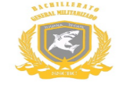
#3 | Logotipo: SSC Logo Oficial | Medidas de Logo: Alto: 9 cm. Ancho: 8 cm. Tipo: Bordado | 
#4 | Logotipo: Tiburones Blancos | Medidas de Logo: Alto: 11 cm. Ancho: 29 cm. Tipo: Bordado / DTF | 
#5 | Logotipo: Oficial de la Escuela | Medidas de Logo: Diámetro: 3 cm. Tipo: Bordado
#6 | Logotipo: IEPFI | Medidas de Logo: Diámetro: 3 cm. Tipo: Bordado | 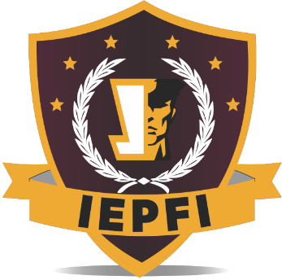
Pantone de Colores

 | Colores para Impresión

 | Tipografía
 | Bernard MT Condensed

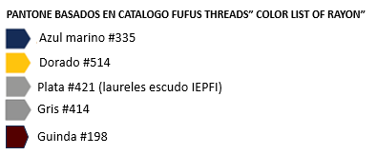

 | Colores para Bordado

 | Tipografía
 | Bernard MT Condensed

